工作表1
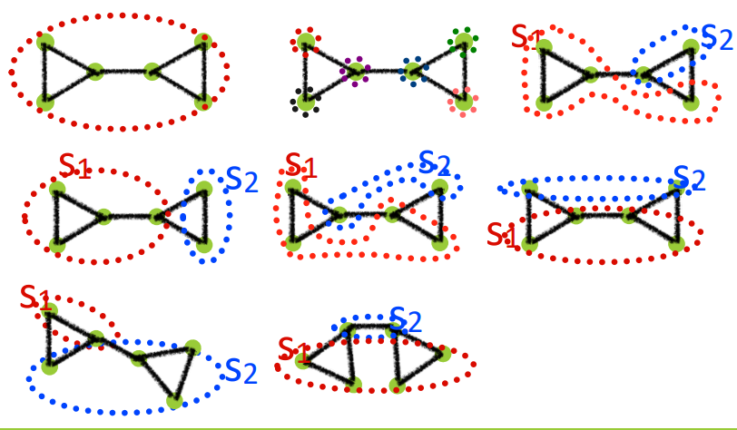
1
2
3
4
5
6
7
8
1 |  |  | 2 |  |  |  |  |  |  | 3
NM | 1 |  | NM | 7 |  |  |  |  |  | NM | 2
ls | 7 |  | ls | 0 | 0 | 0 | 0 | 0 | 0 | ls | 3 | 1
ds | 14 |  | ds | 2 | 2 | 3 | 3 | 2 | 2 | ds | 9 | 5
L | 7 |  | L | 7 |  |  |  |  |  | L | 7
Q | 0 |  | Q | -0.020408163265 | -0.020408163265 | -0.045918367347 | -0.045918367347 | -0.020408163265 | -0.020408163265 | Q | 0.015306122449 | 0.015306122449
sumQ | 0 |  | sumQ | -0.17346938776 |  |  |  |  |  | sumQ | 0.030612244898

4 |  |  | 5 |  |  |  |  |  |  | 6
Nm | 2 |  | Nm | 2 |  |  |  |  |  | Nm | 2
ls | 4 | 1 | ls | 2 | 0 |  |  |  |  | ls | 3 | 0
ds | 10 | 4 | ds | 9 | 5 |  |  |  |  | ds | 10 | 4
L | 7 |  | L | 7 |  |  |  |  |  | L | 7
Q | 0.061224489796 | 0.061224489796 | Q | -0.12755102041 | -0.12755102041 |  |  |  |  | Q | -0.081632653061 | -0.081632653061
sumQ | 0.12244897959 |  | sumQ | -0.25510204082 |  |  |  |  |  | sumQ | -0.16326530612

7 |  |  | 8
Nm | 2 |  | Nm | 2
ls | 1 | 3 | ls | 2 | 1
ds | 5 | 9 | ds | 8 | 6
L | 7 |  | L | 7
Q | 0.015306122449 | 0.015306122449 | Q | -0.040816326531 | -0.040816326531
sumQ | 0.030612244898 |  | sumQ | -0.081632653061

